入力はここからスタート！
水色のセルに入力してください。
以降の様式等に反映されます。
黄色のセルは入力しないでください。
計算式が設定されています
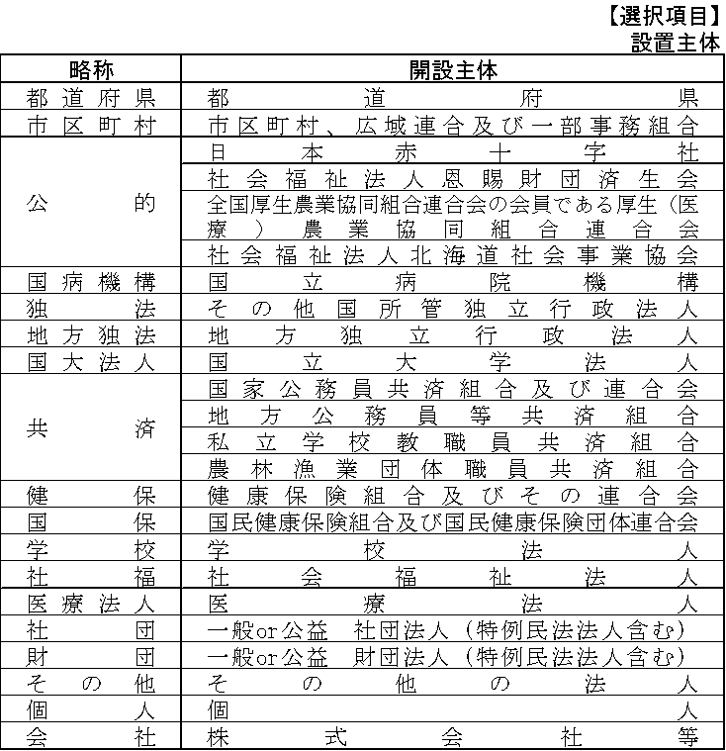
新人看護職員研修事業費補助金 交付申請入力シート（①～③まであります）
①基本情報を入力してください。
基本情報 |  |  | ＜入力例＞
研修を実施する医療機関名を入力してください
申請日付 | 令和 年 月 日 |  | 日付 | 2023-09-03
医療機関名 |  |  | 医療機関名 | 広島医療介護基盤課病院
ドロップダウンリストから選択選択してください
施設区分 |  |  | 施設区分 | 病院
設置主体 |  |  | 設置主体 | 医療法人
施設所在地ではなく，開設者の所在地を記入してください
開設者所在地 |  |  | 開設者所在地 | 広島市中区基町１０-５２
開設者名（法人名等） |  |  | 開設者名（法人名等） | 医療法人●●会
代表者の職名もお忘れなく入力してください
代表者の 職名及び氏名 |  |  | 代表者の 職名及び氏名 | 理事長 ■■■■
担当者名 |  |  | 担当者名 | 医療介護基盤課 植田 京子
担当者連絡先 |  |  | 担当者連絡先 | 082-513-3057
メールアドレス |  |  | メールアドレス | fuiryoukbn@pref.hiroshima.lg.jp
...
新人保健師数・新人助産師数は，別に新人保健師研修・新人助産師研修を行う場合に記入してください。
②新人看護職員人数等（研修受講人数）を入力してください。
新人職員について（４月末現在） |  | （単位：人）
新人看護職員数（保健師、助産師含む）
うち新人保健師数（再掲）
うち新人助産師数（再掲）
研修受講人数について（４月末現在） |  | （単位：人）
新人看護職員研修受講者数
自施設で各研修を行う場合のみ受講者数を記入すること。
うち新人保健師研修受講者数（再掲）
うち新人助産師研修受講者数（再掲）
教育担当者数 |  | 0
（注）ここの教育担当者数は新人看護職員５名以上で、５名ごとに１名です。（自動計算）
③他病院から受入をする場合、研修を実施する総時間を入力してください。 （単位：時間）
受入研修時間数
（注）例えば、１回５時間の研修に３人の新人職員を受け入れて実施した場合は５×３＝１５（時間）のように考え、予定している年間の総時間数を記載すること。

交付申請書
★このシートは自動計算となっていますので入力不要です。 （文書番号があれば記載してください。）

別記様式第１号

 | 令和５年度 新人看護職員研修事業費補助金交付申請書

各施設の文書番号があれば入力してください。
申請日，施設名，(開設者）の住所，(法人名），氏名は，「交付申請入力シート」からひっぱってきます。
（開設者が同一の施設が複数ある場合は，開設者名及び住所は一致させてください。）
 |  |  |  |  |  | 番号
 |  |  |  |  |  | 令和 年 月 日

広 島 県 知 事 様

 |  |  | 施設名
 |  | （開設者） | 住 所
 |  |  | （法人名）
職名が記載されていること
 |  |  | 氏 名

このことについて，次により補助金を交付されるよう関係書類を添えて申請します。

自動入力します。
１ 申 請 額 |  |  |  | 金 | 0 |  | 円
２ 新人看護職員研修事業所要額調書
３ 新人看護職員研修事業事業計画書
４ 新人看護職員研修事業に係る歳入歳出予算書 抄本
５ 新人看護職員研修事業研修責任者等名簿
６ 新人看護職員研修事業受講者名簿（計画）

様式１
黄色のセルは入力しないでください。計算式等が設定されています
様式１

水色のセルに入力してください。
 |  |  |  | 新人看護職員研修事業所要額調書

 |  |  |  |  |  |  |  | 基準額
 | 施 設 区 分 | 病院等名 | 設置主体 | 総事業費 | 寄付金 その他の 収入額 | 差引額 | 対象経費 の支出 予定額 | 新人 看護 職員 等数 | 研修経費 の分 | 教育担当者 経費の分 | 医療機関受入 研修事業の分 |  |  | 計 | 選定額 | 補助 基本額 | 補助 所要額 | 備考
 |  |  |  |  |  |  |  |  | 金額 | 金額 | 総時間数 | 受入予定数 | 金額
 |  |  |  | Ａ | Ｂ | (Ａ－Ｂ)Ｃ | Ｄ |  |  |  |  |  |  | Ｅ | Ｆ | Ｇ | Ｈ
 |  |  |  | 円 | 円 | 円 | 円 | 人 | 円 | 円 | 時間 | 人 | 円 | 円 | 円 | 円 | 円
 | 0 | 0 | 0 |  |  | 0 | 0 | 0 |  | 0 | 0 | 0 | 0 | 0 | 0 | 0 | 0
ここは
様式２の合計額が自動で貼りつきます
【研修経費の基準額】を入力してください。
・新人看護職員が１名の場合 ⇒ 440,000円
・新人看護職員が１名で助産師研修含む場合 ⇒ 586,000円
・新人看護職員が２名以上の場合 ⇒ 630,000円
・新人看護職員が２名以上で助産師研修含む場合 ⇒ 776,000円
（注）１ 電子データ様式においては，水色のセルに入力すること。
２ 「施設区分」，「設置主体」は，当てはまるものを選択すること。
３ 「新人看護職員等数」欄には，新人看護職員等の人数を記載すること。（70名以上いる場合は，その数を記載する）
新人看護職員等の人数は当該年度の４月末日現在に在職している，新人看護職員，新人保健師及び新人助産師であって，それぞれの研修に参加する人数とする。
なお，新人看護職員研修，新人保健師研修又は新人助産師研修の複数の研修を実施する施設において，複数の研修に参加する者は１名として計上する。
４ 「研修経費の分」欄には，研修経費の分の基準額を記載すること。助産師研修を行う場合は，基準額の増額と様式３の助産師の記載（人数計上）に齟齬が生じないようにすること。
５ 「医療機関受入研修事業」の「総時間数」欄は，例えば，１回５時間の研修に３人の新人職員を受け入れて実施した場合は５×３＝１５（時間）のように考え，予定している年間の総時間数を記載すること。
６ 「受入予定数」欄は総時間数４０時間につき１名と考え，３０名を上限とすること。なお，時間数に４０時間未満の端数が生じた場合は切り捨てること。
７ Ｆ欄には，Ｄ欄の金額とＥ欄の金額とを比較して少ない方の額を記入すること。
８ Ｇ欄には，Ｃ欄の金額とＦ欄の金額とを比較して少ない方の額を記入すること。
９ Ｈ欄には，Ｇ欄の金額に２分の１を乗じて得た金額（1,000円未満の端数切り捨て）を記載すること。
...

様式２
 |  |  |  | （新人看護職員研修事業）

黄色のセルは入力しないでください。計算式等が設定されています
 |  |  |  | 0
対 象 経 費 の 支 出 予 定 額 算 出 内 訳
注）１ 賃金は、外部の研修参加に伴う代替職員経費に限る
２ 教育担当者経費は、新人看護職員等が５名以上の場合に限り計上が可能
水色のセルに入力してください。
支出予定額だけではなく、
もれなく積算内訳も入力してください。
 | 区分 |  | 支出予定額(円） | 積算内訳
（研 修 経 費）
 | 賃金
 | 研修責任者経費 |  | 0
茶色のセルには、新人看護職員が５名以上の場合にのみ入力してください。
 |  | 謝金
 |  | 人件費
 |  | 手当
 | 報償費
ピンクのセルは、受入研修を実施する場合のみ入力してください。
 | 旅費
 | 需用費 |  | 0
 |  | 消耗品費
 |  | 印刷製本費
 |  | 会議費
 |  | 図書購入費

 | 役務費 |  | 0
 |  | 通信運搬費
 |  | 雑役務費

＜注意＞
様式３「研修における組織体制」の「教育担当者」分の経費を入力していただく欄です。
ただし、新人看護職員が５名以上の場合にのみ、計上できます。、
 | 使用料及び賃借料
 | 備品購入費
 | 小計 |  | 0
（教育担当者経費）
 | 教育担当者経費 |  | 0
 |  | 謝金
 |  | 人件費
＜注意＞
実地指導者に係る人件費は，対象になりません。看護師だけでなく，看護師以外の方々の経費も対象になりません。
 |  | 手当
 | 小計 |  | 0
（医療機関受入研修事業）
 | 教育担当者経費 |  | 0
 |  | 謝金
 |  | 人件費
 |  | 手当
 | 需用費 |  | 0
 |  | 消耗品費
 |  | 印刷製本費
 |  | 会議費
 |  | 図書購入費

 | 役務費 |  | 0
 |  | 通信運搬費
...

様式３
水色のセルに入力してください。
黄色のセルは入力しないでください。計算式等が設定されています
様式３
 |  |  |  |  |  | 新人看護職員研修事業事業計画書

施設区分 | 病院等名称 | 設置 主体 | 医療法上の許可病床総数 | 看護 職員数 | 新人 看護 職員数 | 新人保 健師数 | うち 再掲分 | 新人助産師数 | うち 再掲分 | 看護 職員 離職率 | 助産師 離職率 (再掲) | 新人 看護 職員 離職率 | 新人 助産師 離職率 | 過去の新人看護職員研修の実施状況 | 令和４年度事業への 申請の有無 | 研修における組織体制 |  |  |  |  |  | 到達目標の設定の有無 | 研修プログラムの有無 | 医療機関受入研修事業 |  |  |  |  |  |  | 備考
 |  |  |  |  |  |  |  |  |  |  |  |  |  |  |  | 研修 責任者数 |  | 教育 担当者数 |  | 実地 指導者数 |  |  |  | 受入 予定 人数 |  |  |  | 実施 月数 | 実施 日数 | 研修の公開 ・公募方法
 |  |  |  |  |  |  |  |  |  |  |  |  |  |  |  | 専任 | 兼任 | 専任 | 兼任 | 専任 | 兼任 |  |  | 計 | 新人看護職員研修 | 新人 保健師 研修 | 新人 助産師 研修
 |  |  | 床 | 人 | 人 | 人 | 人 | 人 | 人 | ％ |  | ％ |  |  |  | 人 | 人 | 人 | 人 | 人 | 人 |  |  | 人 | 人 | 人 | 人 | 月 | 日 |  |  | 病院 | 都道府県
0 | 0 | 0 |  |  | 0 | 0 |  | 0 |  |  |  |  |  |  |  |  |  |  |  |  |  |  |  | 0 |  |  |  |  |  |  |  | 診療所 | 市区町村
 |  |  |  |  |  |  |  |  |  |  |  |  |  |  |  |  |  |  |  |  |  |  |  |  |  |  |  |  |  |  |  | 助産所 | 公的

令和４年度の実績を入力しください。

 |  |  |  |  |  |  |  |  |  |  |  |  |  |  |  |  |  |  |  |  |  |  |  |  |  |  |  |  |  |  |  | 介護老人保健施設 | 国病機構
...

様式４
黄色のセルは入力しないでください。計算式等が設定されています
水色のセルに入力してください。
様式４
令和５年度 新人看護職員研修事業に係る歳入歳出予算書 抄本

収入の部 |  |  | 支出の部

補助金収入 | 0 | 円 | 人件費 |  | 円
医業収入等 | 0 | 円 | 報償費 |  | 円
寄付金，会費収入 （受入研修など） |  | 円 | 旅費 |  | 円
その他（ ） |  | 円 | 需用費 |  | 円
 |  |  | 備品購入費 |  | 円
 |  |  | 役務費 |  | 円
 |  |  | 使用料及び賃借料 |  | 円
 |  |  | 備品購入費 |  | 円
 |  |  |  |  | 円

合計 | 0 | 円 | 合計 | 0 | 円

上記のとおり相違ありません
 |  |  | 令和 年 月 日

押印は不要です
 | 医療機関名 | 0
 |  | 0
 | 代表者 | 0

様式５
黄色のセルは入力しないでください。計算式等が設定されています
様式５
新人看護職員研修事業 教育責任者等名簿
 |  |  | ※様式３の「研修における組織体制」の人数と一致すること
 |  |  |  | 0

水色のセルに入力してください。
 | 区分 | 所 属 | 役 職 | 氏 名 | 備 考
 | 研修責任者

 | 教育担当者
...

様式６
...
黄色のセルは入力しないでください。計算式等が設定されています
...
 |  |  | 0

水色のセルに入力してください。
主たる業務に関する免許 （注１） |  | 取得している看護職員免許「○」 （注２）
職種 | 登録年月日 | 保健師 | 助産師 | 看護師 | 准看護師
 |  |  |  |  |  | 看護師 | 新人看護職員研修
 |  |  |  |  |  | 准看護師 | 新人助産師研修
 |  |  |  |  |  | 助産師
 |  |  |  |  |  | 保健師
...

参考（対象経費）
...
 | 雑 役 務 費 | 本事業にかかるその他役務費（例えば新人看護職員が外部の研修に参加した場合の受講料などが想定されます）

使用料及び賃借料 |  | 本事業にかかる研修に用いる器材等のリース料や外部の会議室を使用する場合などの賃借にかかる経費

備 品 購 入 費 |  | 本事業で使用する器具機械その他備品等のうち、比較的長期の使用に耐えうる物品の購入にかかる経費（例えばシミュレータやモデル人形の購入費などが考えられます）

（教 育 担 当 者 経 費）
 | 区分 | 内 容 | 備 考
 | 教育担当者経費 | 教育担当者が新人看護職員研修事業の業務（注１）にかかる謝金・人件費または手当（注２） ＊専任である場合は全ての人件費が計上可能です ＊兼任の場合は本事業に従事する分を従事割合・業務時間等により按分するなどの方法により計上が可能ですが、その他の業務にかかる人件費との棲み分けを病院等において監査等で説明ができるように整理しておく必要があります ＊謝金とは教育担当者の本事業の業務にかかる対価が謝金として支給される場合 ＊手当とは教育担当者の本事業の業務にかかる対価が時間外手当やその他特別手当など | （注２）自施設の新人研修にかかる教育担当者経費と医療機関受入研修事業にかかる教育担当者を切り分けることが難しい場合、全ての教育担当者経費を一括計上可能です。
 | 謝 金
＜注意＞
実地指導者に係る人件費は，対象になりません。
 | 人 件 費
 | 手 当
（医療機関受入研修事業）
 | 区分 | 内 容 | 備 考
 | 教育担当者経費 | 教育担当者が新人看護職員研修事業の業務（注１）にかかる謝金・人件費または手当（注２） ＊専任である場合は全ての人件費が計上可能です ＊兼任の場合は本事業に従事する分を従事割合・業務時間等により按分するなどの方法により計上が可能ですが、その他の業務にかかる人件費との棲み分けを病院等において監査等で説明ができるように整理しておく必要があります ＊謝金とは教育担当者の本事業の業務にかかる対価が謝金として支給される場合 ＊手当とは教育担当者の本事業の業務にかかる対価が時間外手当やその他特別手当など
 | 謝 金
 | 人 件 費
 | 手 当
 | 需 用 費

 | 消 耗 品 費 | 本事業に必要な消耗品費（研修に必要な衛生材料などの医療用消耗品や薬品類等の購入にかかる経費も含まれます）

 | 印 刷 製 本 費 | 本事業に必要な印刷製本費（本事業にかかる会議や院内研修などの資料や教材の印刷を業者に依頼した場合の経費などです）
...

【入力不可】集計シート
このページは
処理用ですので、入力不要です。
集計用シート
(施設名) | ①開設者所在地 | ②開設者名 | ③代表者名 | ④申請年月日 | ⑤文書番号 | ⑥総事業費 | 寄付金 その他の 収入額 | 差引額 | 対象経費 の支出 予定額 | 新人看護 職員数 | 研修経費 の分金額 | 教育担当者経費の分金額 | 受入研修総時間数 | 受入数 | 受入研修金額 | 計
0 | 0 | 0 | 0 | 令和 年 月 日 | 番号 | 0 | 0 | 0 | 0 | 0 | 0 | 0 | 0 | 0 | 0 | 0

